Oppgave 1
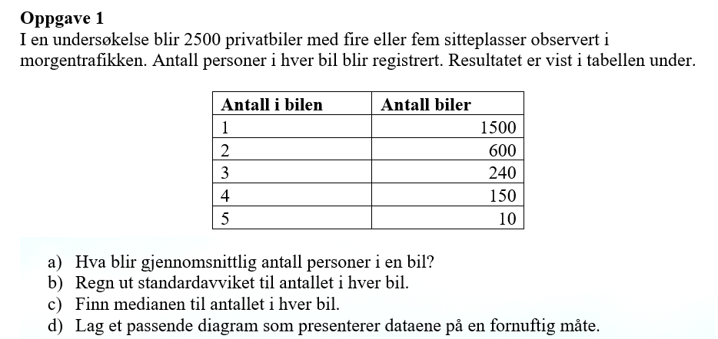
Antall i bilen (x_i) | Antall biler (f) | x_i*f | f*(x_i -g)^2 | Kumulativ frekvens
1 | 1500 | 1500 | 591.576 | 1500
2 | 600 | 1200 | 83.0304 | 2100
3 | 240 | 720 | 451.77216 | 2340
4 | 150 | 600 | 843.9576 | 2490
5 | 10 | 50 | 113.70384 | 2500
SUM | 2500 | 4070 | 2084.04

a) Gjennomsnittlig antall personer i en bil = |  |  | 2 | personer

b) Empirisk variansen= |  | 0.83394957983
Standardavviket= |  | 0.913

c) Medianen=(x_1250+x_1251)/2= |  | 1 | person

Antall personer i en privatbil

